계산작업
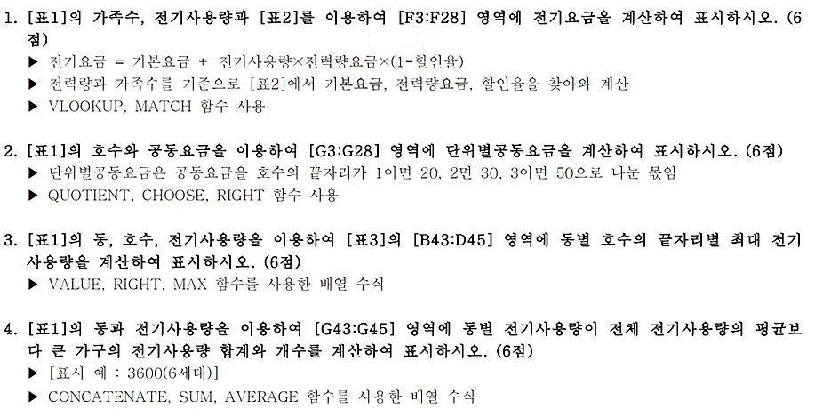
[표1]
동 | 호수 | 가족수 | 전기사용량 | 공동요금 | 전기요금 | 단위별공동요금 | 층수 | 엘리베이터요금
목련동 | 502 | 1 | 423 | 25,000 | 183,987 | 833 | 5 | 5,000
장미동 | 303 | 7 | 724 | 35,000 | 526,618 | 700 | 3 | 8,750
국화동 | 403 | 2 | 222 | 40,000 | 43,314 | 800 | 4 | 10,000
목련동 | 503 | 2 | 438 | 25,000 | 190,253 | 500 | 5 | 5,000
장미동 | 503 | 3 | 171 | 35,000 | 3,116 | 700 | 5 | 8,750
목련동 | 603 | 6 | 741 | 25,000 | 538,679 | 500 | 6 | 5,000
목련동 | 401 | 4 | 548 | 25,000 | 401,746 | 1250 | 4 | 5,000
목련동 | 301 | 6 | 154 | 25,000 | 2,897 | 1250 | 3 | 5,000
장미동 | 701 | 6 | 663 | 35,000 | 483,338 | 1750 | 7 | 8,750
장미동 | 802 | 4 | 476 | 35,000 | 206,125 | 1166 | 8 | 8,750
국화동 | 702 | 7 | 765 | 40,000 | 555,707 | 1333 | 7 | 10,000
장미동 | 303 | 3 | 460 | 35,000 | 199,442 | 700 | 3 | 8,750
국화동 | 501 | 4 | 157 | 40,000 | 2,935 | 2000 | 5 | 10,000
목련동 | 402 | 2 | 203 | 25,000 | 39,744 | 833 | 4 | 5,000
장미동 | 302 | 4 | 237 | 35,000 | 46,132 | 1166 | 3 | 8,750
국화동 | 903 | 7 | 682 | 40,000 | 496,819 | 800 | 9 | 10,000
목련동 | 901 | 3 | 457 | 25,000 | 198,189 | 1250 | 9 | 5,000
장미동 | 103 | 5 | 134 | 35,000 | 2,639 | 700 | 1 | 7,000
국화동 | 203 | 6 | 588 | 40,000 | 430,126 | 800 | 2 | 8,000
목련동 | 402 | 5 | 492 | 25,000 | 212,808 | 833 | 4 | 5,000
장미동 | 502 | 2 | 520 | 35,000 | 381,880 | 1166 | 5 | 8,750
장미동 | 603 | 3 | 444 | 35,000 | 192,759 | 700 | 6 | 8,750
목련동 | 402 | 5 | 766 | 25,000 | 556,417 | 833 | 4 | 5,000
목련동 | 902 | 2 | 660 | 25,000 | 481,210 | 833 | 9 | 5,000
장미동 | 501 | 5 | 157 | 35,000 | 2,935 | 1750 | 5 | 8,750
장미동 | 201 | 3 | 407 | 35,000 | 177,304 | 1750 | 2 | 7,000

[표2]
전력량 |  |  |  | 가족수
구간 |  | 기본요금 | 전력량요금 | 1명 이상 | 3명 이상 | 5명 이상
 |  |  |  | 2명 이하 | 4명 이하
0~ | 100kWh | 410 | 60.7 | 0% | 3% | 4%
101~ | 200kWh | 910 | 12.9 | 0% | 3% | 4%
201~ | 300kWh | 1600 | 187.9 | 0% | 3% | 5%
301~ | 400kWh | 3850 | 280.6 | 0% | 3% | 5%
401~ | 500kWh | 7300 | 417.7 | 0% | 5% | 6%
500kWh초과 |  | 12940 | 709.5 | 0% | 5% | 6%

[표3] 동별 호수별 최대 전기사용량 |  |  |  |  | [표4] 동별 전기사용량 합계/개수
동 | 1 | 2 | 3 |  | 동 | 합계/개수
목련동 | 548 | 766 | 741 |  | 목련동 | 3664(6세대)
장미동 | 663 | 520 | 724 |  | 장미동 | 2843(5세대)
국화동 | 157 | 765 | 682 |  | 국화동 | 2035(3세대)

기타작업-2
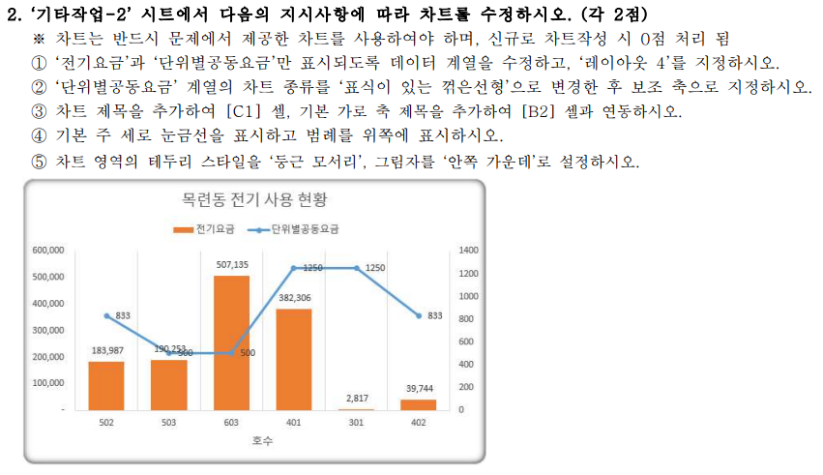
[표1] | 목련동 전기 사용 현황
호수 | 가족수 | 전기사용량 | 공동요금 | 전기요금 | 단위별공동요금
502 | 1 | 423 | 25,000 | 183,987 | 833
503 | 2 | 438 | 25,000 | 190,253 | 500
603 | 6 | 741 | 25,000 | 507,135 | 500
401 | 4 | 548 | 25,000 | 382,306 | 1250
301 | 6 | 154 | 25,000 | 2,817 | 1250
402 | 2 | 203 | 25,000 | 39,744 | 833
901 | 3 | 457 | 25,000 | 188,644 | 1250
402 | 5 | 492 | 25,000 | 200,478 | 833
402 | 5 | 766 | 25,000 | 523,808 | 833
902 | 2 | 660 | 25,000 | 481,210 | 833

목련동 전기 사용 현황

기타작업-3
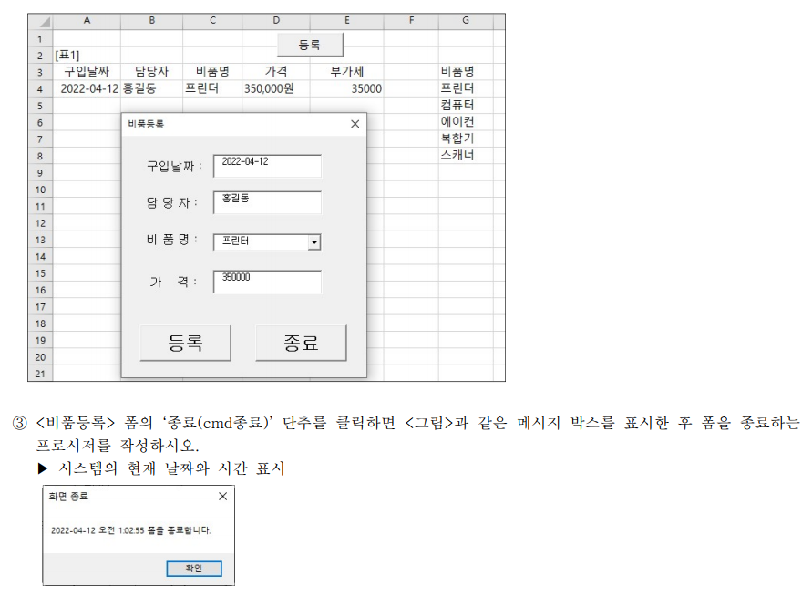
[표1]
구입날짜 | 담당자 | 비품명 | 가격 | 부가세 | 비품명
2022-04-12 | 홍길동 | 프린터 | 350,000원 | 35000 | 프린터
 |  |  |  |  | 컴퓨터
 |  |  |  |  | 에이컨
 |  |  |  |  | 복합기
 |  |  |  |  | 스캐너

